MAYO
COTIZACIÓN PROPUESTA_GPS GOLDCAR_Tomatodo thermo_26.05.2026 |  |  |  |  |  |  |  |  |  |  |  |  |  |  |  |  |  |  |  |  | AGENCIA
Nº | Cód. Artíc. | Art. | Foto | Cant. | Costo Uni. NO. IGV(S/.) | Tiempo Entrega | Detalle | Costo TOTAL NO. IGV (S/.) | ENtrega en agencia, 50/50 | proveedor | Cod. Prod. Prov. | Obseraciones | costo $ | COSTO S/. | % | Resultado | Margen | Total | Cantidad | Costo MUESTRA Unidad | Movilidad | Total Producto | Tipo de Impresión | Costo impresión | Cant Color | Cant Lados | Cantidad por Millar | Costo Impresión | Empaq | Seguro CRT | Total | Costo S/. Sin IGV | I.G.V | TOTAL | Total Factura | impuesto 18% | impuesto 2% | Gastos Administracion 5% | Utilidad bruta | Utilidad | % Bruto | % utilidad
1 | TOMATODO THERMO |  | 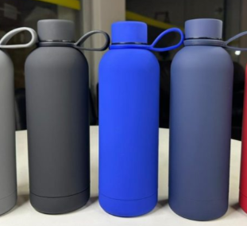 | 120 | S/. 28.90 | 5 a 7 Dias utiles | TOMATODO THERMO Material: Acero inoxidable con colgante Medidas: 22.8 cm x 7 cm Capacidad: 550 ml Color: negro mate. (Stock prox. ingreso 15na junio) Presentación: Caja ecológica * Incluye 1 logo grabado laser fibra * Arte y diseño debe ser facilitado por el cliente. | S/. 3,468.00 |  | CHIPPER | XS005 DE MOMENTO NO TIENEN EN STOXK EL COLOR NEGRO, PERO PROV CONFIRMO NUEVO INGRESO EN MES DE JUNIO (dentro de tiempos cliente) |  |  | S/. 18.00 | 38 | S/. 6.84 | S/. 820.80 | S/. 24.84 | 120 | S/. 36.00 | S/. 140.00 | S/. 3,156.80 | PROV GRAVOART (Mauricio) 1.50 mas igv por cada thermo ) contingencia s/20 | S/. 248.00 | 1 | 1 | 1 | S/. 248.00 | S/. 45.00 | S/. 17.25 | S/. 3,467.05 | S/. 28.89 | S/. 5.20 | S/. 34.09

COTIZACIÓN PROPUESTA_GPS GOLDCAR_15.05.2026 |  |  |  |  |  |  |  |  |  |  |  |  |  |  |  |  |  |  |  |  | AGENCIA
Nº | Cód. Artíc. | Art. | Foto | Cant. | Costo Uni. NO. IGV(S/.) | Tiempo Entrega | Detalle | Costo TOTAL NO. IGV (S/.) |  | proveedor | Cod. Prod. Prov. | Obseraciones | costo $ | COSTO S/. | % | Resultado | Margen | Total | Cantidad | Costo MUESTRA Unidad | Movilidad | Total Producto | Tipo de Impresión | Costo impresión | Cant Color | Cant Lados | Cantidad por Millar | Costo Impresión | Empaq | Seguro CRT | Total | Costo S/. Sin IGV | I.G.V | TOTAL | Total Factura | impuesto 18% | impuesto 2% | Gastos Administracion 5% | Utilidad bruta | Utilidad | % Bruto | % utilidad
1 | LAPICERO ECOLÓGICO DE BAMBOO |  | 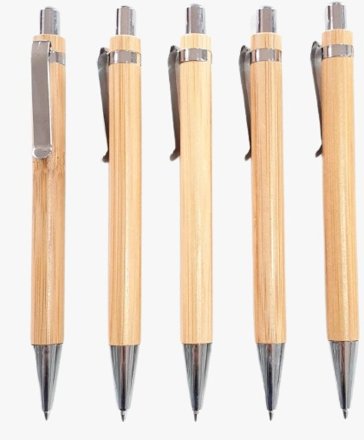 | 1000 | S/. 1.40 | 5 a 7 Dias utiles | LAPICERO ECOLÓGICO DE BAMBOO Modelo: Cuerpo color entero sistema rotativo / retráctil. Material: Ecologico- bamboo Color: Bamboo *Incluye impresión 1 logo a 1 color por 1 lado *Diseño o arte facilitado por el cliente. | S/. 1,400.00 | HAsta /1,35 | chiper 900 INCLUIDO IGV | LAPICERO ECOLÓGICO DE BAMBOO – 770 |  |  | S/. 0.81 | 48 | S/. 0.39 | S/. 389.19 | S/. 1.20 | 1000 | S/. 6.49 | S/. 90.00 | S/. 1,296.49 | HUGO LOZADA 70.00 EN 3 DIAS UTILES ENTREGA (BAMBOO) | S/. 80.00 | 1 | 1 | 1 | S/. 80.00 | S/. 6.00 | S/. 6.91 | S/. 1,389.40 | S/. 1.39 | S/. 0.25 | S/. 1.64

COTIZACIÓN PROPUESTA_GPS GOLDCAR_14.05.2026 |  |  |  |  |  |  |  |  |  |  |  |  |  |  |  |  |  |  |  |  | AGENCIA
Nº | Cód. Artíc. | Art. | Foto | Cant. | Costo Uni. NO. IGV(S/.) | Tiempo Entrega | Detalle | Costo TOTAL NO. IGV (S/.) |  | proveedor | Cod. Prod. Prov. | Obseraciones | costo $ | COSTO S/. | % | Resultado | Margen | Total | Cantidad | Costo MUESTRA Unidad | Movilidad | Total Producto | Tipo de Impresión | Costo impresión | Cant Color | Cant Lados | Cantidad por Millar | Costo Impresión | Empaq | Seguro CRT | Total | Costo S/. Sin IGV | I.G.V | TOTAL | Total Factura | impuesto 18% | impuesto 2% | Gastos Administracion 5% | Utilidad bruta | Utilidad | % Bruto | % utilidad
1 | LAPICEROS PLASTICOS CON TOUCH SCREEN |  | 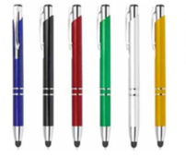 | 1000 | S/. 1.15 | 5 a 7 Dias utiles | LAPICEROS PLASTICOS CON TOUCH SCREEN Modelo: Cuerpo color entero con detalles metalizados y con extremo inferior Touch, sistema rotativo / retráctil. Material: Plástico Colores disponibles: Dorado, plateado, azul, negro, verde. Presentación: Cajas pequeñas de 50 unidades *Incluye impresión 1 logo a 1 color por 1 lado *Diseño o arte facilitado por el cliente. | S/. 1,150.00 |  | chiper 730 INCLUIDO IGV |  |  |  | S/. 0.66 | 46 | S/. 0.30 | S/. 302.52 | S/. 0.96 | 1000 | S/. 5.26 | S/. 90.00 | S/. 1,055.44 | HUGO LOZADA 70.00 EN 3 DIAS UTILES ENTREGA | S/. 80.00 | 1 | 1 | 1 | S/. 80.00 | S/. 6.00 | S/. 5.71 | S/. 1,147.15 | S/. 1.15 | S/. 0.21 | S/. 1.35

